2.LAYOUT
2. LAYOUT — 메인 + 사용 팝업 전체
DMF0042 Business Plan · UI 분석서 v1.0 · 2026-07-10 (hook #105 11시트)
📖 읽는 법 — 실제 화면 그림. ①=메인, 이후 팝업(환율/MasterChg/Owner 등).
① 메인 화면 (TO-BE Figma 캡쳐)
진입: Demand > Demand Plan > Business Plan — 조회조건 14종(Div.=40 기본/Team/End Customer/Sales Site/Biz.Type/PJT/Period/Bucket(Monthly)/Model·Nickname/Plant Site/Owner/Item Type/Sum(기본 ON)/Qty≠0) + Measure 그룹×연/분기/월 3계층 PIVOT. 커스텀 버튼 Set Price / Replace / Ver. Cutoff. Figma node 6223 계열(스텁 — node-id 미기입)
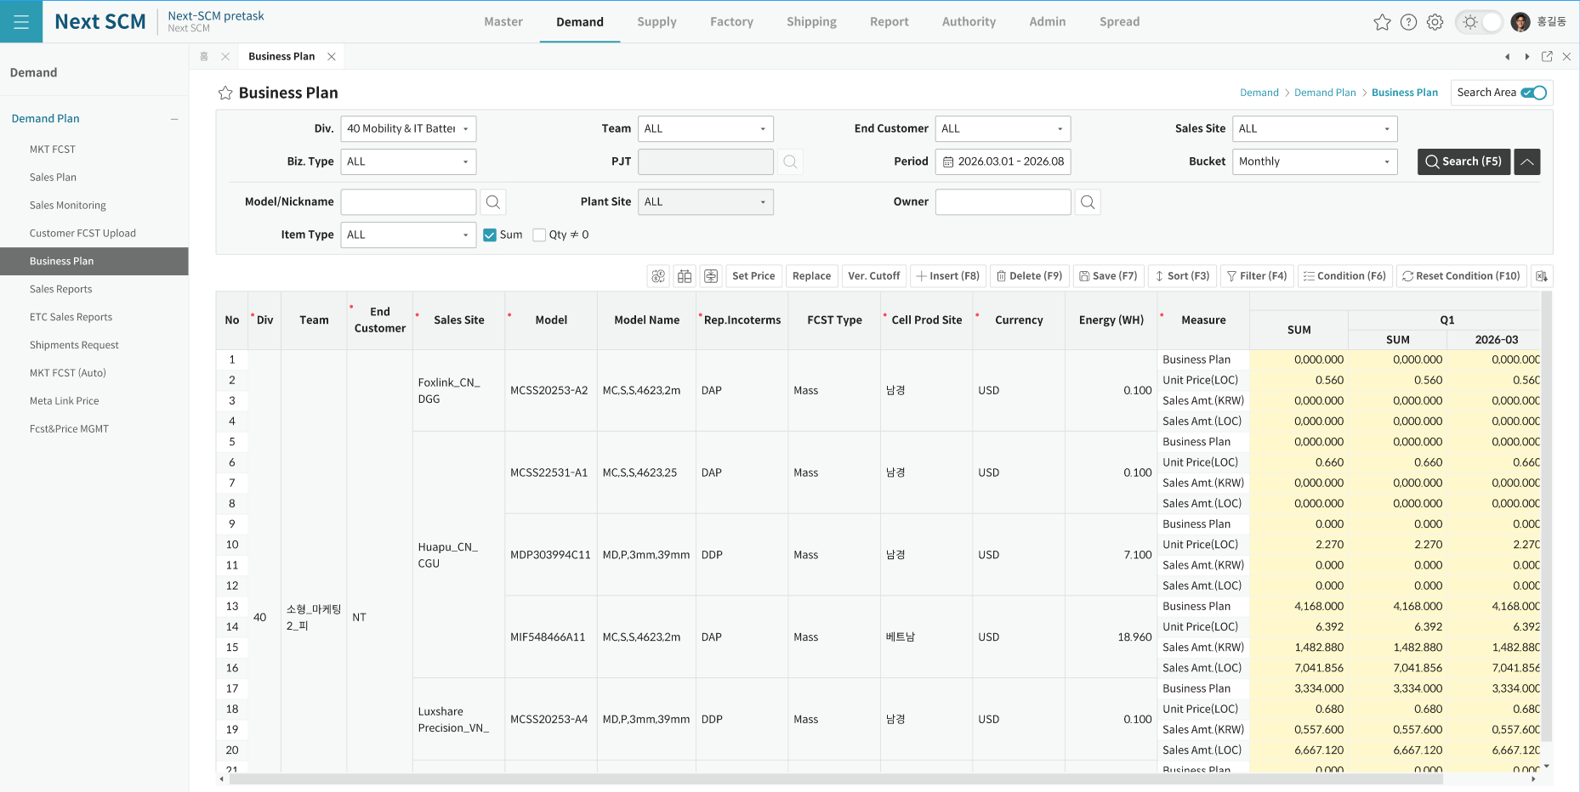

② Exchange Rate 팝업 (DMF0042_ExchangeRatePopup — 전용, 캡쳐 부재)
진입: "Exchange Rate" 버튼 (편집모드 중 MSG00142 차단). 타이틀 "Exchange Rate" 1102×320. 조건 3종(Division 고정+비활성/Period 월범위 usrMonth) + 버튼 7(Find/Edit/Insert/Save/Excel/OK/Close). 그리드 "Sales Price PopUp": Division×Currency×Unit(기준통화) 행 × 월 컬럼(연도 span) — EXCHANGE_PRICE 편집. ADMIN/DM ADMIN 만 Edit/Insert/Save(MSG00096). LoadData(fromYYYYMM, toYYYYMM, "BP", division). 저장 SP DMF0042_SAVE_DM_BP_EXCHANGE_RATE('^' 8종). 반환 blnOK → 부모 GetFuturePriceInfo+FindData 재조회

③ Ver. Cutoff 팝업 (VersionCutOffPopUp — 공용, 캡쳐 부재)
진입: "Ver. Cutoff" 버튼 — ⚠ NowGroupID ADMIN/DM ADMIN 만 Visible+Enabled (편집모드 중 차단). LoadDataDiv("BP_M", "DM.DMF0042_SAVE_DM_PLN_BP_FCST_CUTOFF", division) — 버전타입 BP_M, SP명 문자열 전달(실행은 팝업 내부). Current 버전을 특정 컷오프 버전으로 덮어쓰기

④ Replace 팝업 (ReplaceByCutOffPopUp — 공용, 캡쳐 부재)
진입: "Replace" 버튼 — 편집모드 차단 + ADMIN/DM ADMIN 만 실행. 선택 셀 M_ 태그에서 YYYYMM from/to 산출(미선택 시 조회기간). LoadDataDiv("BP_M", from, to, "DM.DMF0042_SAVE_DM_PLN_BP_REPLACE_BY_CUTOFF", division)

⑤ Model 검색 (공용 ItemByDivisionModal)
진입: 조회조건 Model 아이콘 + Insert 행 ITEM_ID/ITEM_ID40 셀 더블클릭(이미지 셀, I 행+비잠금만) — DM0002_ItembyDivisionPopupEx. OK 시 ITEM_ID(40)/ITEM_NAME 자동세팅
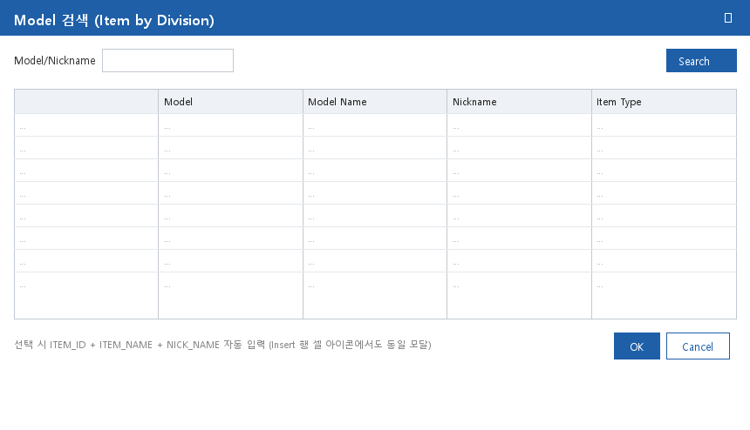

⑥ Project 검색 (공용 ProjectByDivisionModal)
진입: 조회조건 PJT 아이콘(div40 비활성) + 그리드 PROJECT_CODE/PROJECT_CODE82 셀 더블클릭 — SCM0002_ProjectbyDivisionPopupEx. OK 시 PROJECT_NAME + BIZ_TYPE_NAME81/82 자동세팅
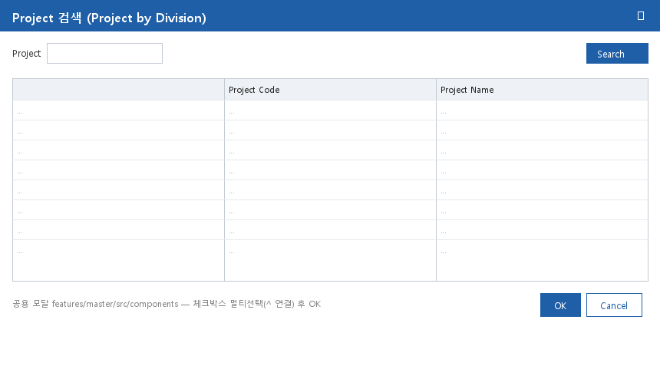

⑦ Owner 검색 (공용 OwnerByDivisionModal)
진입: 조회조건 Owner 아이콘 — DM0020_OwnerbyDivisionPopup. OK 시 txtOwner 반영
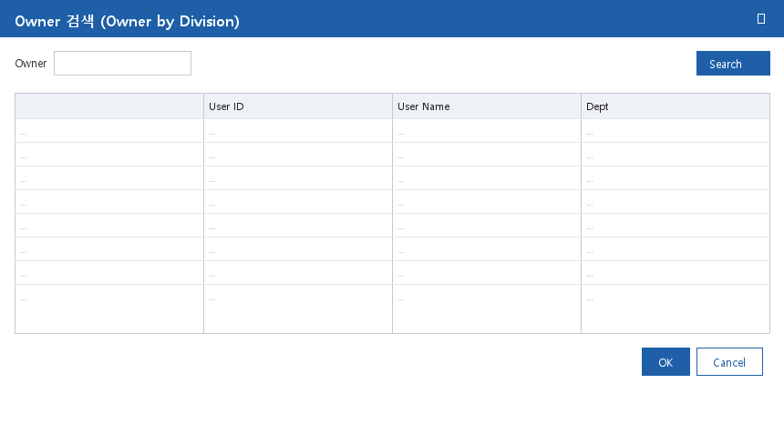

⑧ Column Setting / Measure Select (공용 ColumnSettingModal·MeasureSelectModal)
진입: 공통버튼 Column Setup(btnColumn "Column Show") / Measure Select(btnMeasure — ⚠ AS-IS 숨김). DM0002_TitleSetForm_Popup("DMF0042","Biz Plan", true/false, division). OK 시 InitSpread 재구성. 메타 = SHEET_COLUMNS 63 / SHEET_MEASURE 9
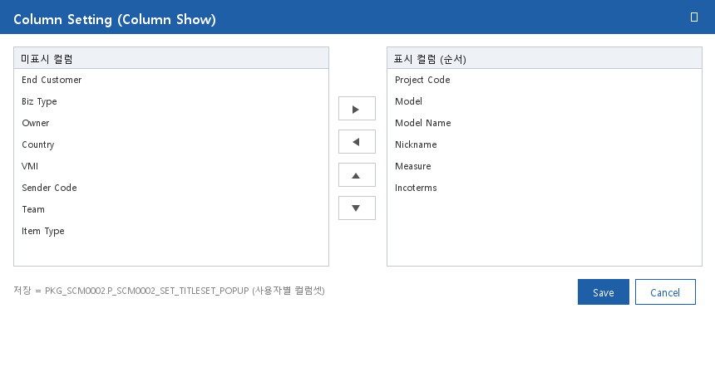

※ ①=Figma 캡쳐 (CAP_SVG\DMF0042.png + svg 1,107KB). Figma screens md 는 node-id 미기입 스텁 — 실 프레임 확보 시 보강.
※ ⑤~⑧ 이미지는 DMF0003 UI분석서 v1.2 공용 모달 와이어프레임 재사용. ②~④ 는 캡쳐 부재 — 텍스트 사양만 (확보 시 교체).

